Sheet2
Factory name (工厂名称)
PO. Number(订单号) | 49310-D
Style Code.(款号) | 4786-600
Product Code.(产品编号) | WPZCALL006尺码主标 | Carton No.(箱号):
Inner Packages(包装方式） | 2000pcs/ bundle | 1/1
SIZE/qty (尺码/数量) | 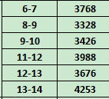
Carton Dimension（箱规） | 20*30*40 | Country of Origin：
Gross Weight（毛重） | 3.9kg | Made In China
Net Weight（净重） | 3.5kg
Remark（备注）

